상품제안서
스위스와그너 론도머니클립 | 상품코드: S17212

 |  |  |  |  |  |  | 02-713-8555 | www.synergygift.co.kr
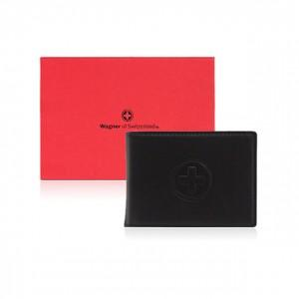

【상세/제작정보】 | <p style="text-align: center; " align="center"><span style="text-indent: 0in; font-size: 9pt; font-family: 나눔고딕;">소가죽과 코오롱 샤무드가 조화되어 따뜻함과 부드러움을 동시에 강조한 제품입니다</span><span style="text-indent: 0in; font-size: 9pt; font-family: 나눔고딕;">.</span></p> <p style="text-align: center; line-height: 12pt; margin-top: 0pt; margin-bottom: 0pt; margin-left: 0in; text-indent: 0in;" align="center"><span style="font-size: 9pt; font-family: 나눔고딕;">탄탄한 짜임새 위에 윙스</span><span style="font-size: 9pt; font-family: 나눔고딕;">(</span><span style="font-size: 9pt; font-family: 나눔고딕;">지폐커버</span><span style="font-size: 9pt; font-family: 나눔고딕;">)</span><span style="font-size: 9pt; font-family: 나눔고딕;">를 채용하여 지폐가 빠지지 않도록 배려한 기능적 디자인입니다</span><span style="font-size: 9pt; font-family: 나눔고딕;">.</span></p>

【인쇄/포장옵션】 | 불박 / 포장지포장

【공급단가】 | 수량 | 50~ | 100~ | 500~ | 1,000~ | 2,000~
*VAT별도 | 단가 | 14,000원 | 12,600원 | 12,150원 | 11,700원 | 11,250원

【상품 URL】 | https://www.synergygift.co.kr:443/src/goods_detail.php?gdno=14202

